Btrx.json
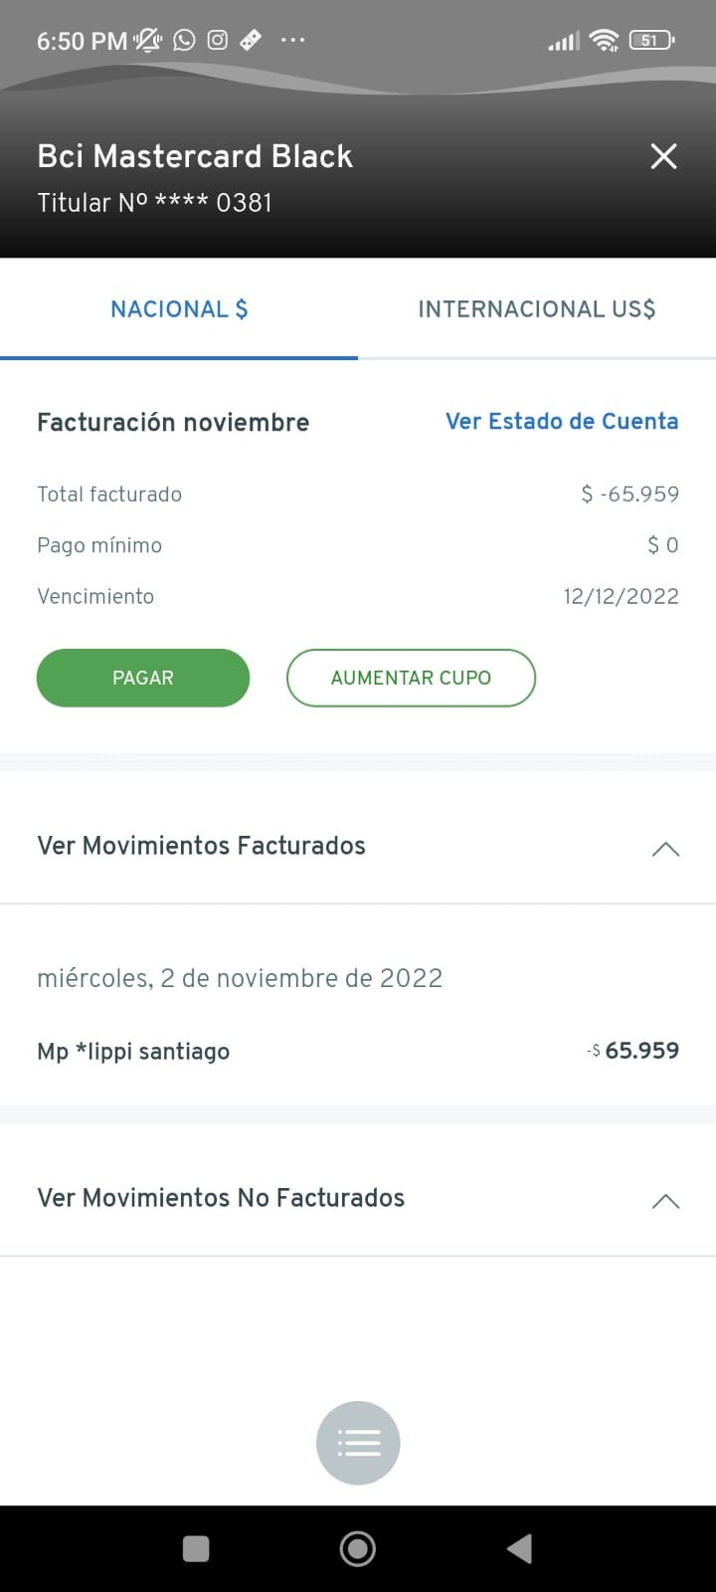
 | Cuenta | Bci Mastercard Black

state | acount_id | credential_id | trx ID | trx Amount | trx Create_at | trx made_on | description | status | extra_data : Type | extra_data : Transaction_type
84b66931-ddbb-28b8-384d-bc15e90ea466 | 1nKBIqWTiXcRCS9HuQqJRgdWqkubpM/tdDAZc4kSJsY= | 84b66931-ddbb-28b8-384d-bc15e90ea466

 | Debe extraer un TRX

Ctrx.json
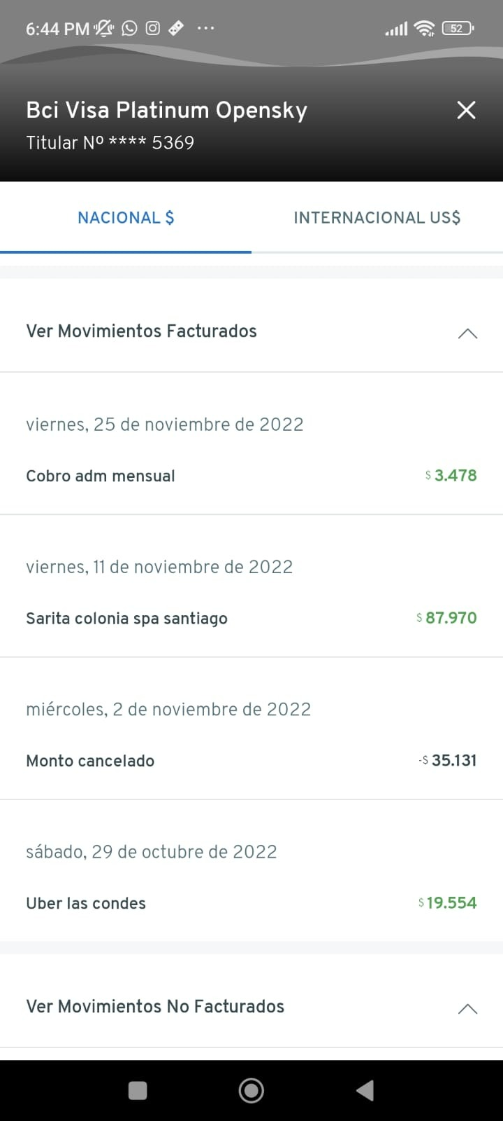
state | acount_id | credential_id | trx ID | trx Amount | trx Create_at | trx made_on | description | status | extra_data : Type | extra_data : Transaction_type
84b66931-ddbb-28b8-384d-bc15e90ea466 | Zg8JqANUSB7ru0F9pjHYdgz+KRCzXTUnVeHzF1hK4mM= | 84b66931-ddbb-28b8-384d-bc15e90ea466 | 6TGlQ5FlGFW6cV33OeAK14iyQ/AWYn3Wzy5L5DfQOSo= | -85128 | 2022-12-09T00:00:00+00:00 | 2022-12-09T00:00:00+00:00 | Monto cancelado pago normal | posted | Null | Null
84b66931-ddbb-28b8-384d-bc15e90ea466 | Zg8JqANUSB7ru0F9pjHYdgz+KRCzXTUnVeHzF1hK4mM= | 84b66931-ddbb-28b8-384d-bc15e90ea466 | pms2828v0IXRYpPBkXvgOrQJ1bEMBtJnSQIj6cHuLx0= | -25874 | 2022-11-29T00:00:00+00:00 | 2022-11-29T00:00:00+00:00 | Devol. vamos noviem | posted | Null | Null

 | Cuenta | Bci Visa Platinum Opensky

 |  |  |  | Solo extrajo 2 TRX |  | Falta TRX

Dtrx.json
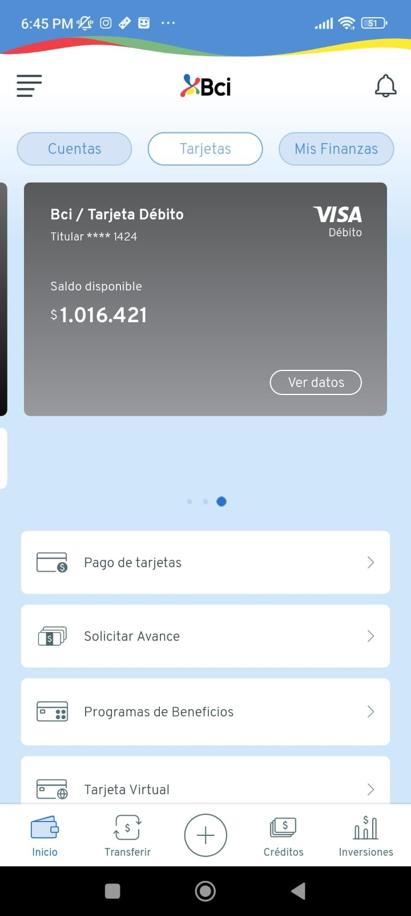
state | acount_id | credential_id | trx ID | trx Amount | trx Create_at | trx made_on | description | status | extra_data : Type | extra_data : Transaction_type
84b66931-ddbb-28b8-384d-bc15e90ea466 | hO8iYkVs0ljsy2NWN5+2JyeLw5pFFe3mzCb6EwQyxn8= | 84b66931-ddbb-28b8-384d-bc15e90ea466

 | Cuenta | XXXX-XXXX-XXXX-1424

 | No se puede ver en la cuenta | Bloqueado

